Sheet1
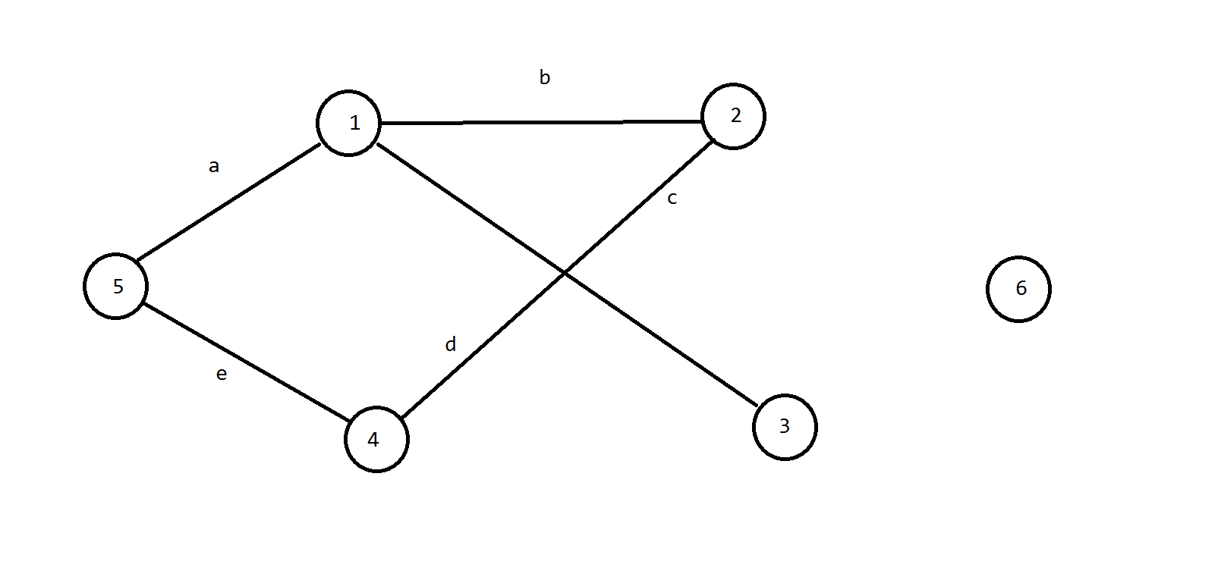
 | 1 | 2 | 3 | 4 | 5 |  | a | b | c | d | e
1 | 0 | 1 | 1 | 0 | 1 | a | 0 | 1 | 0 | 0 | 1
2 | 1 | 0 | 0 | 1 | 0 | b | 1 | 0 | 1 | 1 | 0
3 | 1 | 0 | 0 | 0 | 0 | c | 0 | 1 | 0 | 0 | 1
4 | 0 | 1 | 0 | 0 | 1 | d | 1 | 1 | 0 | 0 | 0
5 | 1 | 0 | 0 | 1 | 0 | e | 1 | 0 | 1 | 0 | 0

